Sayfa1
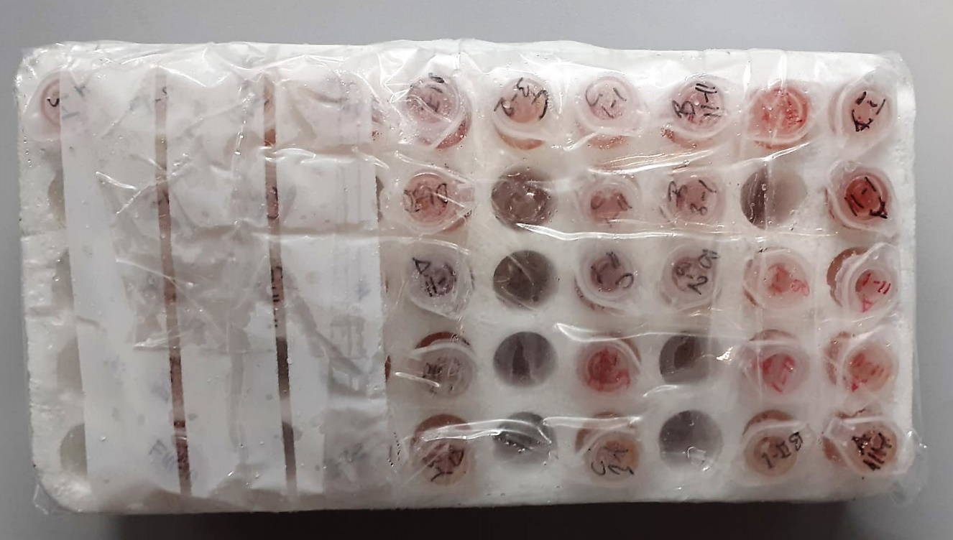
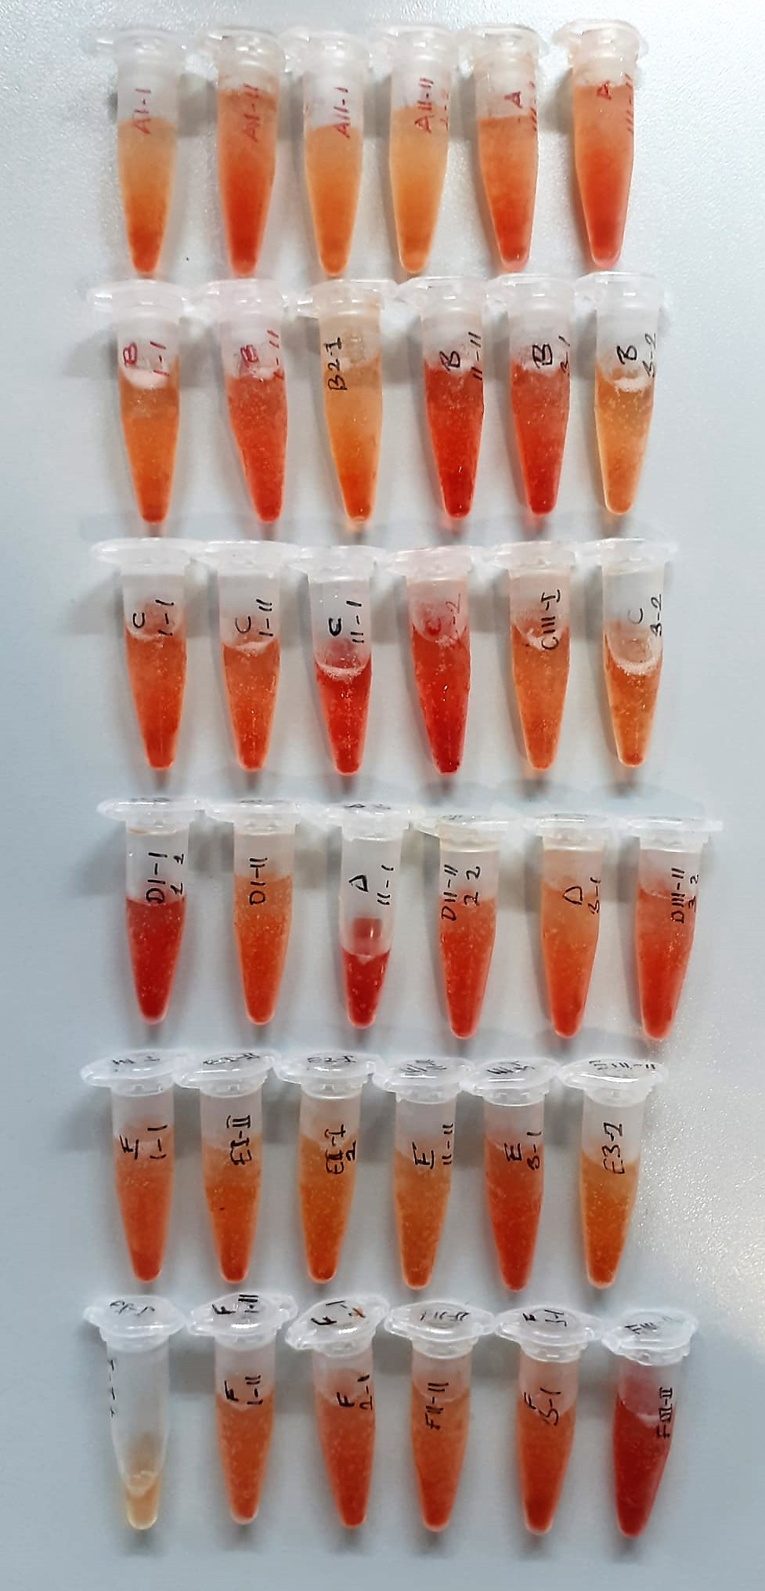
Numune Adı | TAS(mmol/L) | ALB (g/dl) | TP (g/dl) | AST (U/L) | ALT (U/L) | HDL (mg/dl) | LDL (mg/dl) | TG (mg/dl) | GLU (mg/dl) | UA (mg/dl) | NOT
A1-1 | 1.03 | 1.68 | 3.41 | 175 | 20 | 59 | 16.5 | 40.4 | 247 | 1.65 |  | Kullanılan cihaz: Mindray marka BS300 model tam otomatik biyokimya cihazı
A1-2 | 1.16 | 1.85 | 3.01 | 349 | 12 | 68 | 12.2 | 35.2 | 237 | 2.16 | hemolizli
A2-1 | 1.84 | 1.81 | 3.07 | 304 | 5 | 67 | 11.4 | 45.2 | 231 | 5.54 |  | AST: Aspartat Aminotransferaz
A2-2 | 1.24 | 1.67 | 2.97 | 252 | 3 | 66 | 9.1 | 35.9 | 240 | 2.96 |  | ALT: Alanin Aminotransferaz
A3-1 | 1 | 1.61 | 2.55 | 254 | 2 | 56 | 7.3 | 31.6 | 230 | 2.59 | hemolizli | ALB: Albumin
A3-2 | 1.22 | 1.78 | 3 | 219 | 2 | 65 | 8 | 30.5 | 217 | 3.23 | hemolizli | TP: Total Protein
B1-1 | 1.42 | 1.5 | 2.64 | 244 | 2 | 59 | 8.6 | 31 | 238 | 3.48 |  | LDL: LDL Cholesterol
B1-2 | 1.32 | 1.89 | 3.16 | 340 | 2 | 62 | 11.5 | 37.2 | 238 | 2.71 | hemolizli | GLU: Glucose
B2-1 | 0.88 | 1.53 | 2.64 | 374 | 2 | 56 | 6.5 | 28.8 | 201 | 1.84 |  | HDL: HDL Cholesterol
B2-2 | 0.98 | 1.74 | 3.24 | 367 | 1 | 53 | 9.6 | 31.4 | 241 | 2.23 | hemolizli | TG: Triglycerides
B3-1 | 1.22 | 1.61 | 2.71 | 212 | 2 | 58 | 11.1 | 30.1 | 231 | 2.98 | hemolizli | UA: Urıc Asıd
B3-2 | 1.28 | 1.89 | 3.15 | 327 | 2 | 71 | 15.8 | 36.1 | 234 | 2.8 |  | TAS: Total Antıoxidant Status
C1-1 | 1.31 | 1.86 | 3.5 | 288 | 2 | 72 | 17.7 | 38.1 | 236 | 3.3 | hemolizli
C1-2 | 1.26 | 1.86 | 3.25 | 258 | 2 | 63 | 15.2 | 29.3 | 237 | 3.03 | hemolizli
C2-1 | 1.21 | 2.03 | 3.68 | 448 | 2 | 58 | 12.4 | 41.5 | 237 | 3.87 | yüksek hemolizli
C2-2 | 1.25 | 1.89 | 3.04 | 437 | 3 | 54 | 14.1 | 38.5 | 231 | 4.2 | yüksek hemolizli
C3-1 | 1.24 | 1.63 | 2.85 | 390 | 3 | 54 | 9.1 | 27.1 | 218 | 2.96 | hemolizli
C3-2 | 1.19 | 1.65 | 2.65 | 248 | 1 | 61 | 7.4 | 32.6 | 259 | 3.01 | hemolizli
D1-1 | 1.29 | 1.98 | 3.83 | 359 | 2 | 48 | 11 | 31.5 | 215 | 3.84 | yüksek hemolizli
D1-2 | 0.97 | 1.67 | 3.08 | 259 | 1 | 55 | 11.5 | 38.2 | 228 | 2.12 | hemolizli
D2-1 | 2.07 | 2.33 | 4.08 | 327 | 3 | 67 | 6.6 | 44.2 | 235 | 8.42 | yüksek hemolizli
D2-2 | 1.27 | 1.88 | 3.22 | 359 | 2 | 63 | 13.4 | 37.5 | 247 | 3.38 | hemolizli
D3-1 | 1.18 | 1.74 | 3.15 | 456 | 1 | 57 | 17.1 | 32.2 | 204 | 2.38
D3-2 | 1.55 | 1.7 | 3.14 | 292 | 2 | 52 | 9.5 | 32.5 | 215 | 5.05 | hemolizli
E1-1 | 1 | 1.66 | 2.6 | 337 | 1 | 53 | 10.2 | 32 | 221 | 2.63
E1-2 | 1.12 | 1.75 | 2.8 | 289 | 1 | 52 | 9.9 | 28.1 | 238 | 2.75
E2-1 | 1.11 | 1.56 | 2.59 | 293 | 2 | 63 | 6.9 | 24.6 | 219 | 2.3
E2-2 | 1.7 | 1.72 | 3.12 | 407 | 5 | 70 | 12.9 | 32.6 | 243 | 5.75
E3-1 | 1.05 | 1.74 | 2.95 | 308 | 3 | 68 | 10.6 | 32.2 | 248 | 2.76 | hemolizli
E3-2 | 1.42 | 1.78 | 3.38 | 265 | 4 | 75 | 9.7 | 32.2 | 244 | 4.17
F1-1 | 1.46 | 1.89 | 2.99 | 278 | 3 | 70 | 13 | 66.1 | 259 | 4
F1-2 | 1.64 | 1.92 | 3.31 | 359 | 2 | 77 | 13.1 | 30.6 | 226 | 4.23 | hemolizli
F2-1 | 1.53 | 1.9 | 3.38 | 316 | 2 | 64 | 19.5 | 28 | 225 | 4.04 | hemolizli
F2-2 | 1.29 | 1.78 | 3.36 | 254 | 2 | 61 | 12.3 | 33.2 | 217 | 2.92 | hemolizli
F3-1 | 1.64 | 1.85 | 3.15 | 225 | 2 | 66 | 14.3 | 34.4 | 241 | 4.72 | hemolizli
F3-2 | 1.82 | 1.95 | 3.24 | 203 | 1 | 68 | 16.6 | 28.8 | 258 | 5.51 | hemolizli

